Hoja1
Tipos o formatos de datos

❶
Formatos básicos que podemos aplicar
Cambiar el formato es fácil e inmediato. Solo tienes que seleccionar la celda, columna o fila a la que quieras dar formato y aplicarlo.
El formato se elige desde el desplegable que aparece en la pestaña “Inicio”, dentro del grupo llamado “Número”. Generalmente, si no has cambiado nada aún, verás que pone “General”.
📌 Si no sabes a qué me refiero, puedes mirar la hoja “FORM1”, donde hay un pantallazo explicativo. (La estética puede cambiar según el ordenador o la versión de Excel, pero seguro que te apañas).
También puede que necesites cambiar, por ejemplo: – el formato de la fecha – el tipo de moneda – o el número de decimales
Para eso, haz clic con el botón derecho sobre la celda y selecciona “Formato de celdas”. Ahí puedes trastear un poco: no solo puedes cambiar el tipo de número, fecha o moneda, también puedes modificar los bordes, la alineación, y más cosas.
Seguramente ya sepas hacerlo, pero si no, échale un vistazo a la hoja “FORM2”, donde tienes otro pantallazo ilustrativo.
👁️En Excel, por defecto:
Los números y las fechas se alinean automáticamente a la derecha de la celda.
El texto se alinea automáticamente a la izquierda de la celda.
Aunque si lo deseamos, podemos cambiar la alineación manualmente desde el menú de "Inicio" > "Alineación", donde puedes elegir que el contenido se vea centrado, a la izquierda o a la derecha, independientemente de su tipo.

General | abc123
Número | 11111.00
Moneda | 11,111.00 € | £156.00
Contabilidad | 11,111.00 € | 156.00 €
Fecha corta | 2022-01-01
Fecha larga | 2022-01-01
Hora | 19:06:00
Porcentaje | 20%

❷
Formatos adoptados por las celdas de Excel

Fecha corta
Porcentaje

FORM1
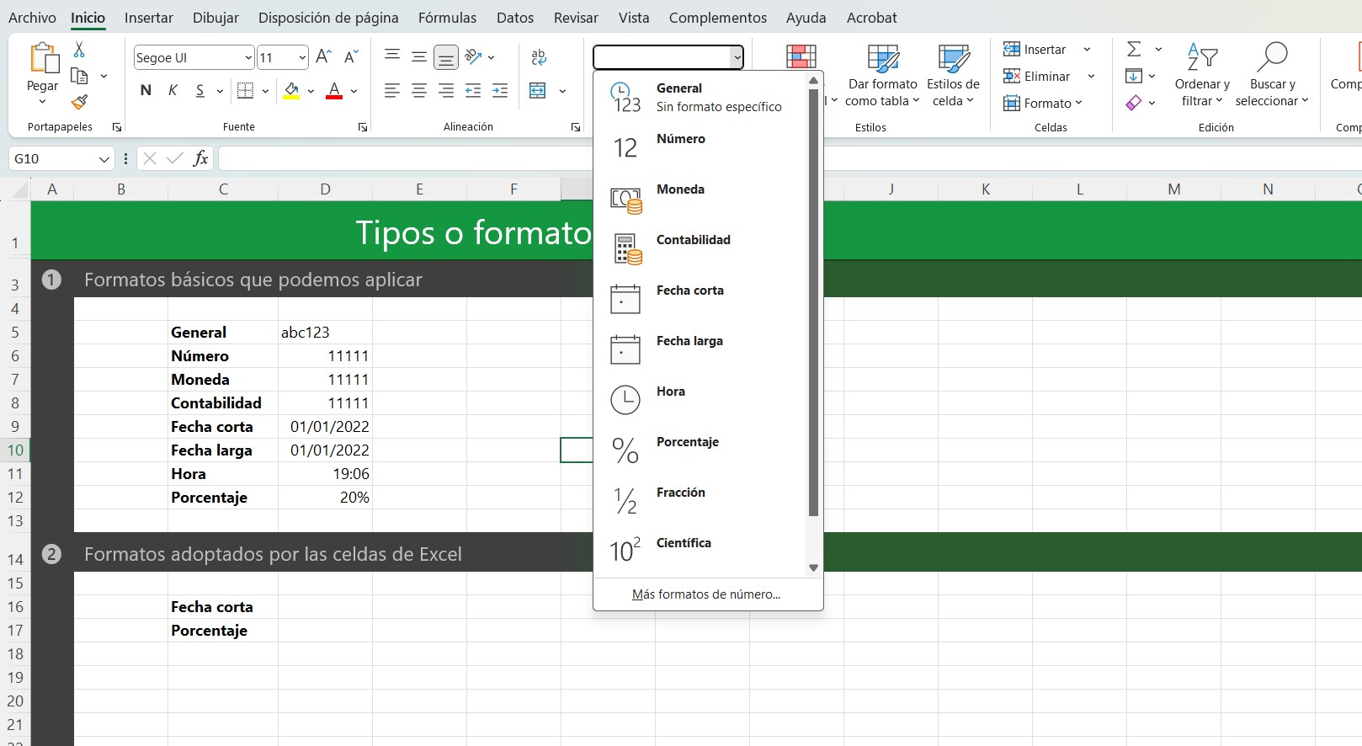

FORM2
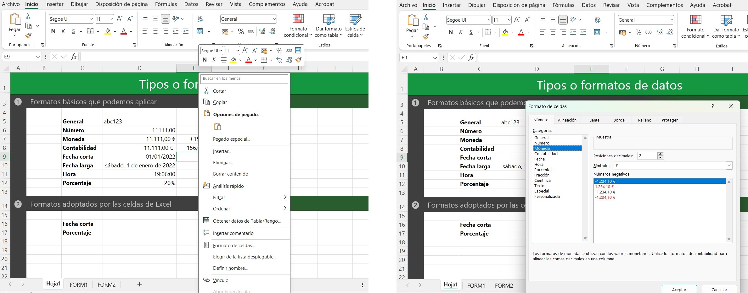

Aquí elegimos el formato, la otra forma es mas rapida, por lo que aqui lo que buscamos es personalizarlo.

Aquí lo personalizamos

